Gantt Chart w % Complete
 | TASK NAME | START DATE | DAY OF MONTH* | END DATE | DURATION* (WORK DAYS) | DAYS COMPLETE* | DAYS REMAINING* | TEAM MEMBER | PERCENT COMPLETE

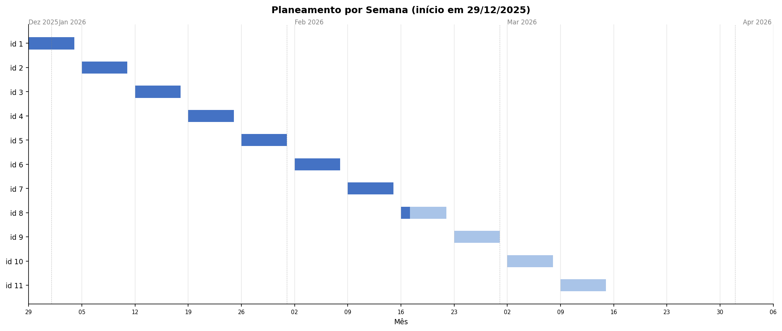
Id | MVP - E1M1: Validador de código associado a User Story
 | Feature - E1M1F1: Autenticação OAuth Github
1 | Estudo Github apps para OAuth 2.0 | 2025-12-29 | 29 | 2026-01-04 | 7 | 7 | 0 | Laércio & Letizia | 100%
2 | Decisão de uso de GitHub Apps ou OAuth apps | 2026-01-05 | 5 | 2026-01-11 | 7 | 7 | 0 | Laércio & Letizia | 100%
3 | Implementação interface "Home" no Figma | 2026-01-12 | 12 | 2026-01-18 | 7 | 7 | 0 | Laércio & Letizia | 100%
4 | Implementação interface "User Stories" no Figma | 2026-01-19 | 19 | 2026-01-25 | 7 | 7 | 0 | Laércio & Letizia | 100%
5 | E1M1F1U1 - Implementação Github Oauth apps | 2026-01-26 | 26 | 2026-02-01 | 7 | 7 | 0 | Laércio & Letizia | 100%
6 | E1M1F1U1 - Revisão de segurança (secrets, .env, exposição) | 2026-02-02 | 2 | 2026-02-08 | 7 | 7 | 0 | Laércio & Letizia | 100%
7 | E1M1F1U1 - Deploy Login, acesso básico (nome, email, foto) | 2026-02-09 | 9 | 2026-02-15 | 7 | 7 | 0 | Laércio & Letizia | 100%
8 | E1M1F1U2 - Acesso avançado (repositórios autorizados) | 2026-02-16 | 16 | 2026-02-22 | 7 | 1.4 | 5.6 | Laércio & Letizia | 20%
 | Feature - E1M1F2: Submissão de User Story para análise e feedback
9 | E1M1F2U1 - Submissão US e resposta pop-up (mock) | 2026-02-23 | 23 | 2026-03-01 | 7 | 0 | 7 | Laércio & Letizia | 0%
10 | E1M1F2U2 - Exibição percentagens (compatibilidade, boas práticas) (mock) | 2026-03-02 | 2 | 2026-03-08 | 7 | 0 | 7 | Laércio & Letizia | 0%
 | Feature - E1M1F3: Histórico de atividades
11 | E1M1F3U1 - Histórico de atividades na homepage | 2026-03-09 | 9 | 2026-03-15 | 7 | 0 | 7 | Laércio & Letizia | 0%

